画面概要説明書
システム |  | 画 面 概 要 説 明 書 |  | 作成日 |  | 改訂日
開発フェーズ |  |  |  | 作成者 |  | 改訂者

機能名称 |  | 画面ID | 画面名 |  |  | 入出力タイプ | IO

画面概要 |  |  |  |  | 画面説明

画面A
 |  |  |  |  | ・画面Aよりボタンアクションにて
 |  |  |  |  | 遷移してくる。

 |  |  |  |  | ・ユーザは、検索ボタンを押下することにより
 |  |  |  |  | XXX詳細検索画面をポップアップ表示することができる。
ボタンアクションによる遷移
 |  |  |  |  | ・ユーザは、更新ボタンを押下することにより
 |  |  |  |  | 入力データを更新することができる。
 |  |  |  |  | 更新後は、遷移元の画面へ遷移する。

画面B
ボタンアクションによるパラメータ引渡
 |  |  |  |  | ・ユーザは、戻るボタンを押下することにより
 |  |  |  |  | 遷移元の画面へ遷移することができる

検索ボタンによるポップアップ表示
XXX詳細検索

 | 画面遷移

 | ポップアップ

 | 帳票出力

画面定義書
システム | 画 面 定 義 書 |  | 作成日 |  | 改訂日
開発フェーズ |  |  | 作成者 |  | 改訂者

機能名称 | 画面ID | 画面名 |  |  | 入出力タイプ |  | IO

レイアウト |  |  |  | 対象データモデル/関連テーブル
 |  |  |  | ID |  | 名称

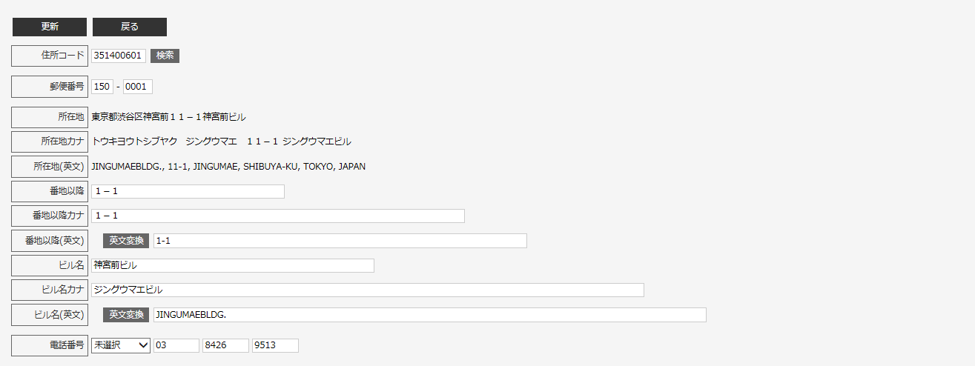

 |  |  |  | 対象条件

 |  |  |  | データ抽出条件をここに書く！

 |  |  |  | アクセス許可ロール

